Menu Transaksi
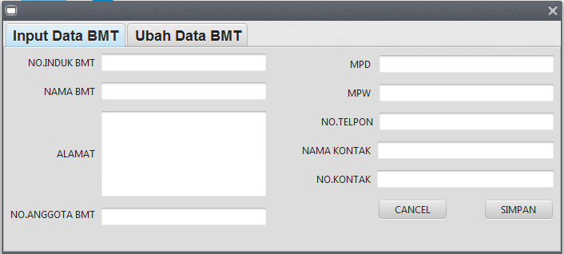
Proses Menu Transaksi
1.Proses Input & Ubah
 |  |  |  | 1.1 | INPUT DATA BMT
 |  |  |  |  | NOMOR INDUK BMT |  | : | 700409
 |  |  |  |  | NAMA BMT |  | : | TAMZIS BINA UTAMA
 |  |  |  |  | ALAMAT BMT |  | : | JL S PARMAN 46 WONOSOBO
 |  |  |  |  | NOMOR ANGGOTA PBMTI |  | : | XX.XX.XXX
 |  |  |  |  | MPD |  | : | WONOSOBO
 |  |  |  |  | MPW |  | : | JAWA TENGAH
 |  |  |  |  | NO TELPON |  | : | 0286 325303
 |  |  |  |  | NAMA KONTAK |  | : | TRI WURYANTO
 |  |  |  |  | NOMOR KONTAK |  | : | 812345678

DATA BASE : "DATA BMT" (contoh hasil inputan data bmt)
NOMOR INDUK BMT | NAMA BMT |  | ALAMAT BMT | NOMOR ANGGOTA BMT | MPD | MPW | NO TELPON | NAMA KONTAK | NOMOR KONTAK

700409 | TAMZIS BINA UTAMA |  | JL S PARMAN 46 WONOSOBO | XX.XX.XXX | WONOSOBO | JAWA TENGAH | 0286 325303 | TRI WURYANTO | 812345678

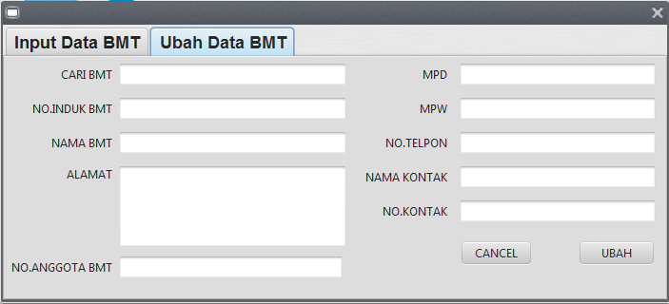
(INPUT NAMA BMT > PRESS ENTER AKAN MUNCUL DATA BMT YG SUDAH DI DAFTAR > UBAH DATA BMT YG MUNCUL SESUAI KONDISI)
 |  |  |  | 1.2 | PERUBAHAN DATA BMT
 |  |  |  |  | CARI BMT |  | : | NAMA BMT
 |  |  |  |  | NOMOR INDUK BMT |  | : | XX.XX.XX
 |  |  |  |  | NAMA BMT |  | : | TAMZIS BINA UTAMA
 |  |  |  |  | ALAMAT BMT |  | : | JL S PARMAN 46 WONOSOBO
 |  |  |  |  | NOMOR ANGGOTA BMT |  | : | XX.XX.XXX
 |  |  |  |  | MPD |  | : | WONOSOBO
 |  |  |  |  | MPW |  | : | JAWA TENGAH
 |  |  |  |  | NO TELPON |  | : | 0286 325303
 |  |  |  |  | NAMA KONTAK |  | : | TRI WURYANTO
 |  |  |  |  | NOMOR KONTAK |  | : | 812345678

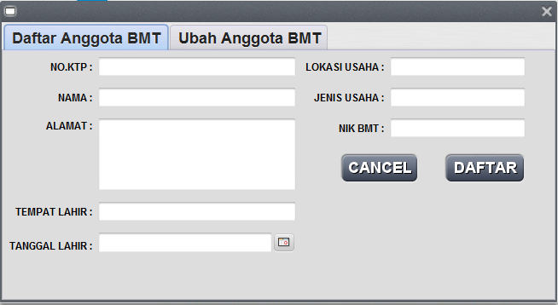
2.PROSES DAFTAR & UBAH ANGGOTA BMT
 |  |  |  | 2.1 | DAFTAR ANGGOTA BMT
 |  |  |  |  | NO.KTP |  | : | 3274032808910008
 |  |  |  |  | NAMA |  | : | TAMZIS BINA UTAMA
 |  |  |  |  | ALAMAT |  | : | JL S PARMAN 46 WONOSOBO
 |  |  |  |  | TEMPAT LAHIR |  | : | JEMBER
 |  |  |  |  | TANGGAL LAHIR |  | : | 12/12/1975
 |  |  |  |  | LOKASI USAHA |  | : | JAWA TENGAH
 |  |  |  |  | JENIS USAHA |  | : | IMPORT EKSPOR
 |  |  |  |  | NIK BMT |  | : | 700409

DATA ANGGOTA BMT
NO KTP | NAMA | ALAMAT | TEMPAT LAHIR | TANGGAL LAHIR | LOKASI USAHA | JENIS USAHA | NOMOR INDUK BMT

3274032808910008 | TAMZIS BINA UTAMA | JL S PARMAN 46 WONOSOBO | JEMBER | 1975-12-12 | JAWA TENGAH | IMPORT EKSPOR | 700409

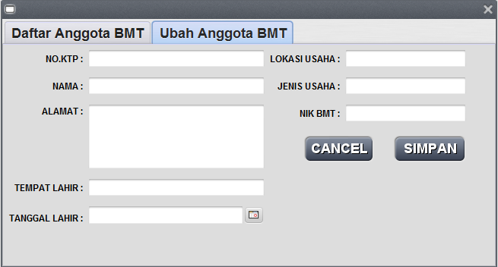
(INPUT NO KTP > PRESS ENTER AKAN MUNCUL DATA ANGGOTA YG SUDAH DI DAFTAR > UBAH ANGGOTA YG MUNCUL SESUAI KONDISI)
 |  |  |  | 2.2 | DAFTAR ANGGOTA BMT
 |  |  |  |  | NO.KTP |  | : | 3274032808910008
 |  |  |  |  | NAMA |  | : | TAMZIS BINA UTAMA
 |  |  |  |  | ALAMAT |  | : | JL S PARMAN 46 WONOSOBO
 |  |  |  |  | TEMPAT LAHIR |  | : | JEMBER
 |  |  |  |  | TANGGAL LAHIR |  | : | 12/12/1975
 |  |  |  |  | LOKASI USAHA |  | : | JAWA TENGAH
 |  |  |  |  | JENIS USAHA |  | : | IMPORT EKSPOR
 |  |  |  |  | NIK BMT |  | : | 700409

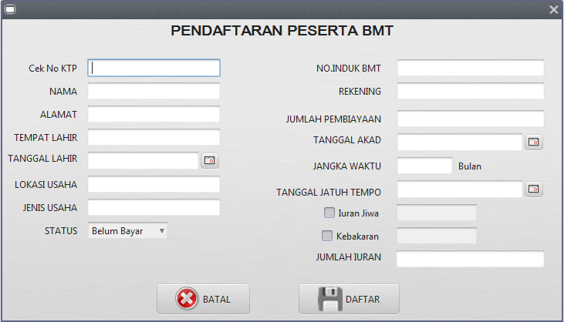
3.PROSES DAFTAR PESERTA BMT
 |  |  |  | 3.1 | PENDAFTARAN PESERTA
 |  |  |  |  | CEK KTP |  | : | 3307082609660002 | (cek NO_KTP di database "DAFTAR PESERTA", jika sudah ada... Tampilkan
 |  |  |  |  | TANGGAL |  | : | (TANGGAL KOMPUTER)
 |  |  |  |  | NO KTP |  | : | 3307082609660002
 |  |  |  |  | NAMA |  | : | AHMAD SUHARTO
 |  |  |  |  | ALAMAT |  | : | JL PARAKAN 45 KERTEK WONOSOBO
 |  |  |  |  | TEMPAT LAHIR |  | : | WONOSOBO
 |  |  |  |  | TANGGAL LAHIR |  | : | 1975-01-25
 |  |  |  |  | LOKASI USAHA |  | : | PASAR KERTEK
 |  |  |  |  | JENIS USAHA |  | : | DAGANG KELONTONG
NAMA BMT
 |  |  |  |  | NOMOR INDUK BMT |  | : | XX.XX.XX
 |  |  |  |  | REKENING |  | : | XX.XXXXXX
 |  |  |  |  | JUMLAH PEMBIAYAAN |  | : | 20,000,000
 |  |  |  |  | TANGGAL AKAD |  | : | 2016-03-20
 |  |  |  |  | JANGKA WAKTU |  | : | 12 | BULAN
 |  |  |  |  | TANGGAL JATUH TEMPO |  | : | 2017-03-15
 |  |  |  |  | IURAN JIWA |  | : | 40,000
 |  |  |  |  | IURAN KEBAKARAN |  | : | 60,000
 |  |  |  |  | JUMLAH IURAN |  | : | 100,000
 |  |  |  |  | BAYAR / BELUM |  | : | BELUM

Untuk database jurnal, data di dapat dari norek daftar peserta, kolom D/K ,keterangan dan jumlah didapat dari iuran jiwa/kebakaran yg merupakan jenis deposit/kredit. sementara untuk tabel buku besar di dapat kan data saldo dari jumlah yg ada di tabel jurnal. nilai saldo buku besar akan berkurang atau bertambah sesuai dengan jenis iuran/rekening yg di input dalam daftar peserta.
Jadi untuk transaksi dalam daftar peserta BMT akan menginput data ke dalam 3 tabel skaligus dalam 1 proses atau 1 klik daftar.
DATA BASE : "JURNAL"
TANGGAL | NOMOR REKENING | D/K | KETERANGAN | JUMLAH
(tanggal komputer) | 114001 | D | Iuran | 100000
 | 220001 | K | Iuran | 40000
 | 220002 | K | Iuran | 60000

DATA BASE : "BUKU BESAR"
NOMOR REKENING | KETERANGAN | SALDO
114001 | Piutang IURAN |  | saldo+100.000
220001 | Dana Taawun Jiwa |  | saldo+40.000
220002 | Dana Taawun Kebakaran |  | saldo+60.000


4.PEMBAYARAN IURAN
 |  |  |  | 4.1 | PEMBAYARAN IURAN
 |  |  |  |  | CEK KTP |  | : | 3307082609660002 | (cek NO_KTP di database "DAFTAR PESERTA", jika sudah ada dan BELUM bayar
 |  |  |  |  | TANGGAL |  | : | (TANGGAL KOMPUTER)
 |  |  |  |  | NO KTP |  | : | 3307082609660002
 |  |  |  |  | NAMA |  | : | AHMAD SUHARTO
 |  |  |  |  | BMT |  | :
 |  |  |  |  | JUMLAH TAGIHAN |  | : | -
BAYAR
 |  |  |  |  | PEMBAYARAN TRANSFER |  | : |  | NAMA BMT

DATA BASE : "DAFTAR PESERTA"
TANGGAL | NO KTP | NAMA | ALAMAT | TEMPAT LAHIR | TANGGAL LAHIR | LOKASI USAHA | JENIS USAHA | NOMOR INDUK BMT | REKENING | JUMLAH PEMBIAYAAN | TANGGAL AKAD | JANGKA WAKTU | JATUH TEMPO | IURAN JIWA | IURAN KEBAKARAN | JUMLAH IURAN | BAYAR / BELUM
(TANGGAL KOMPUTER) | 3307082609660002 | AHMAD SUHARTO | JL PARAKAN 45 KERTEK WONOSOBO | WONOSOBO | 1975-01-25 | PASAR KERTEK | DAGANG KELONTONG | XX.XX.XX | XX.XXXXXX | 20000000 | 2016-03-20 | 12 | 2017-03-15 | 40000 | 60000 | 100000 | SUDAH

> pembayaran iuran ini merupakan kelanjutan proses setelah pendaftaran peserta. Pada pembayaran iuran ini setelah mengisi KTP di dapatkan data pendaftaran peserta, setelah ketemu datanya isi ke Nama, BMT dan jumlah Tagihan, untuk tanggal di default hari ini, jadi pembayaran ini akan menampilkan berapa jumlah tagihan dari peserta BMT Tersebut, user nantinya mengisi pembayaran, data di simpan di dalam Tabel Jurnal.
tanggal akan terisi tanggal pembayaran, nomor rekening diambil dari tabel peserta BMT. D/K sedang ditanyakan ke client, jumlah adalah berapa banyak pembayaranya. setelah tabel jurnal terisi proses berikutnya mengisi Tabel Buku Besar kolom saldo tabel buku besar akan otomatis bertambah atau berkurang sesuai inputan data pada pembayaran iuran jiwa/kebakaran.

DATA BASE : "JURNAL"
TANGGAL | NOMOR REKENING | D/K | KETERANGAN | JUMLAH
(tanggal komputer) | 111001 | D | Pembayaran Iuran | 100000
 | 114001 | K | Pembayaran Iuran | 100000

DATA BASE : "BUKU BESAR"
NOMOR REKENING | KETERANGAN | SALDO
111001 | Bank BNIS 01 |  | saldo+100.000
114001 | Piutang IURAN |  | saldo-100.000

Menu Informasi
Untuk menu informasi peserta dan tagihan, ditampilkan ke dalam tabel aplikasi dengan menarik data dari beberapa tabel di DB.(Join table query) tampilan tabel aplikasi nya berubah sesuai data yg ditarik.
>Filter “Data Peserta” → NoKTP, Nama, Alamat, Lokasi Usaha, Jenis Usaha.
>Filter “Rekening” → Nama,NomorBMT, Rekening.
>Filter “Pembiayaan” → Nama,TglAkad,JangkaWaktu,JatuhTempo,JumlahPembiayaan,IuranKebakaran,Iuran Jiwa, Jumlah Iuran, Status(bayar/Belum)
Proses Menu Informasi
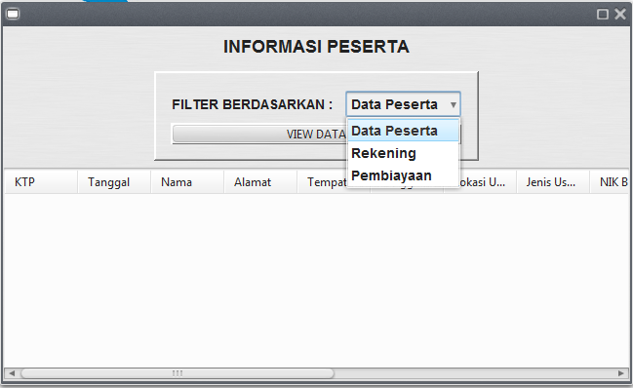

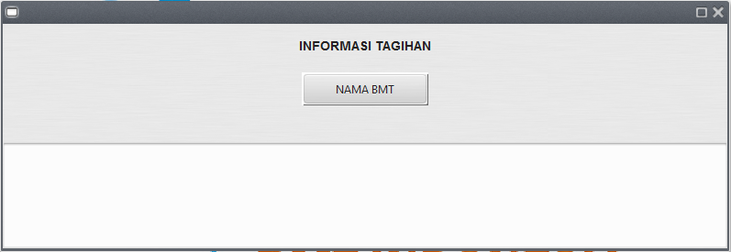
NAMA BMT
 | INFORMASI TAGIHAN
 | PER BMT | BAYAR | (filter berdasar kode BMT dan BAYAR/BELUM = "BELUM" )

 | Tampilkan :kolom2 di tabel aplikasi sesuai dengan kolom di bawah ini.
 | Nama BMT
 | Jumlah Tagihan
 | NAMA | LOKASI USAHA | JENIS USAHA | JUMLAH PEMBIAYAAN | IURAN JIWA | IURAN KEBAKARAN | JUMLAH IURAN

